IndividualTeam

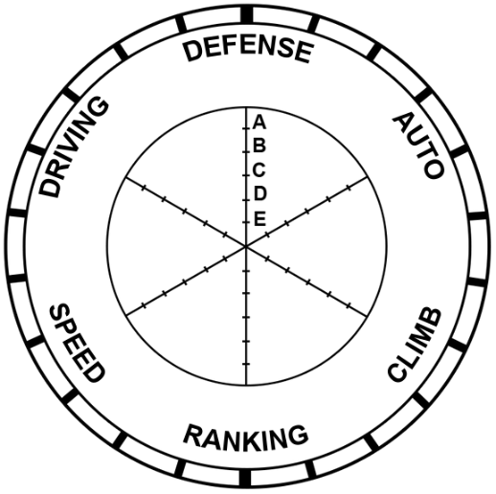
2508
Armada Robotics
Comments: - Talon stinky
2508 |  | 2508 | 2508
Armada Robotics | Defense | 1821% | 1863%
Comments: - Talon stinky | Auto | 24.833333333 | 15.5
 | climb, if they climbed in a match succesfully | 21.012820513 | 24.833333333
 | Ranking | 2458% | 795%
 | Speed | 1457% | 1490%
 | Driver Skill | 1974% | 1656%

 |  |  |  | 47%

 |  |  | 0 | 2508
 |  |  | Avg Defense | 75%
 |  |  | Avg Auto | 15.5
 |  |  | climb, if they climbed in a match succesfully | 1
 |  |  | Avg Speed | 32%
 |  |  | Avg Driver Skill | 60%
 |  |  | Ranking | 0%

Teams
Team Number | Team Name | Team Logo | Robot Image | Column2 | Column3 | Column4 | Column5 | Column6 | Column7 | Column8
2508 | Armada Robotics |  | 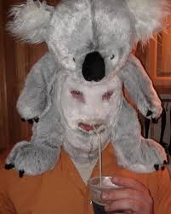
246 | armada is better |  | 
8396 | Arm Unda da sea
8765 | Chicken coop
3646 | Talon Stinky

